作業チェックシート
要件定義の確認
一回読んだだけでは誤った認識の元に作業がすすみ |  |  |  |  |  | ＊最悪提出後に仕様と動作内容が異なるとチェックする相手の時間を無駄にする。【クレームとなる】
提出前の最終チェックで誤りに気付き修正作業が入り二度手間、サンド手間になる |  |  |  |  |  | その為提出作業前には必ず動作が定義された要件を満たす動作しているかを何度もチェックする。
この時点で利益率が下がるので注意する。 |  |  |  |  |  | ＊ミスがあって当たり前というつもりでチェックする。

チェック日時 |  | 2020-04-17 |  | 22:01:00
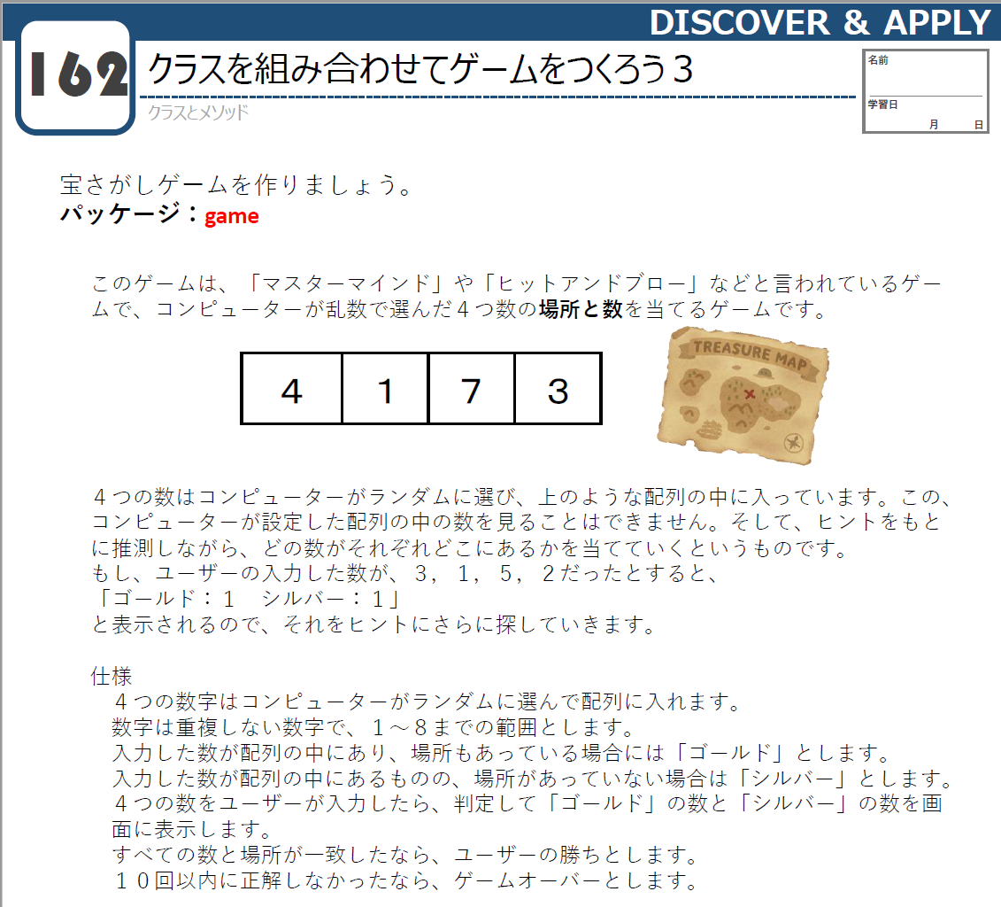
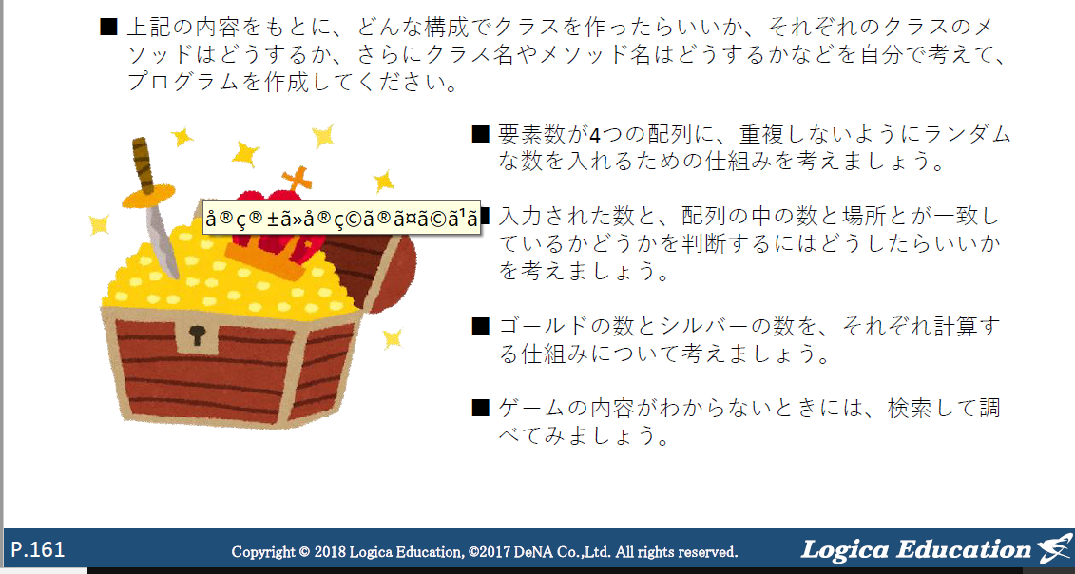
 | 指定された動作に基づくコードを作成する為 |  |  |  |  |  | 要素数 が 4 つの 配列に、重複しないよう にランダム
OK | 全体的な大まかなクラスやメソッドの作成 |  |  |  |  |  | な数を入れるための仕組みを 考えましょう。
 | 言葉で書きだす。
 | ↓
OK | 目的の動作機能を持ったメソッドを作成しコードを記入する。 |  |  |  |  |  | ＮＧ
 | ↓ |  |  |  |  |  | 何故ＮＧとなったのか？
OK | 一つづメインメソッドを作成してクラスの動作機能をもつクラス、メソッドと連携させる |  |  |  |  |  | 各乱数の生成を行い条件の設定の仕方が悪かった
 | 作成したコードで目的の処理が正常におこなわれているか？確認する。
 | ↓ |  |  |  |  |  | 悪かった点
 | 全てのメインメソッドを作成してクラスの動作機能をもつクラス、メソッドと連携させる
 | 作成したコードで目的の処理が正常におこなわれているか？確認する。 |  |  |  |  |  | if (ransu1 ==ransu2&&ransu1!=0){
 | ↓ |  |  |  |  |  | このコードでransu1とransu2が同じ時かつransu1が０でない時
 | 作成したコードがどういった動作がわかるように |  |  |  |  |  | でどちらかの条件に該当する場合と認識てしていた。
 | コメントを記入しておく 【作ったデータは3日経過すると他人が書いたものと同じ】 |  |  |  |  |  | 実際には上記コードではransu1とransu2が同じ時でransu1が０でない時
 | ↓ |  |  |  |  |  | 両方の条件合致していないと発動しない条件となっていた
 | 最後に【ソース】→【インデントの訂正】を実施して |  |  |  |  |  | ↓
 | 文章の整理を行う
 | ↓
 | 完成確認

メインメソッドのクラス |  |  | サブメソッド
hiandblow |  |  | creatrandom |  | 要素数が４つの配列を作成して
 |  |  |  |  | 重複しないようにする仕組みを考える

 |  |  | Comparison |  | 入力した数と、配列の中の数と場所とが一致しているか
 |  |  |  |  | 考えましょう。

 |  |  | Calculation |  | シルバーとゴールドの計算

GitHubアップロード手順
